Besprechung
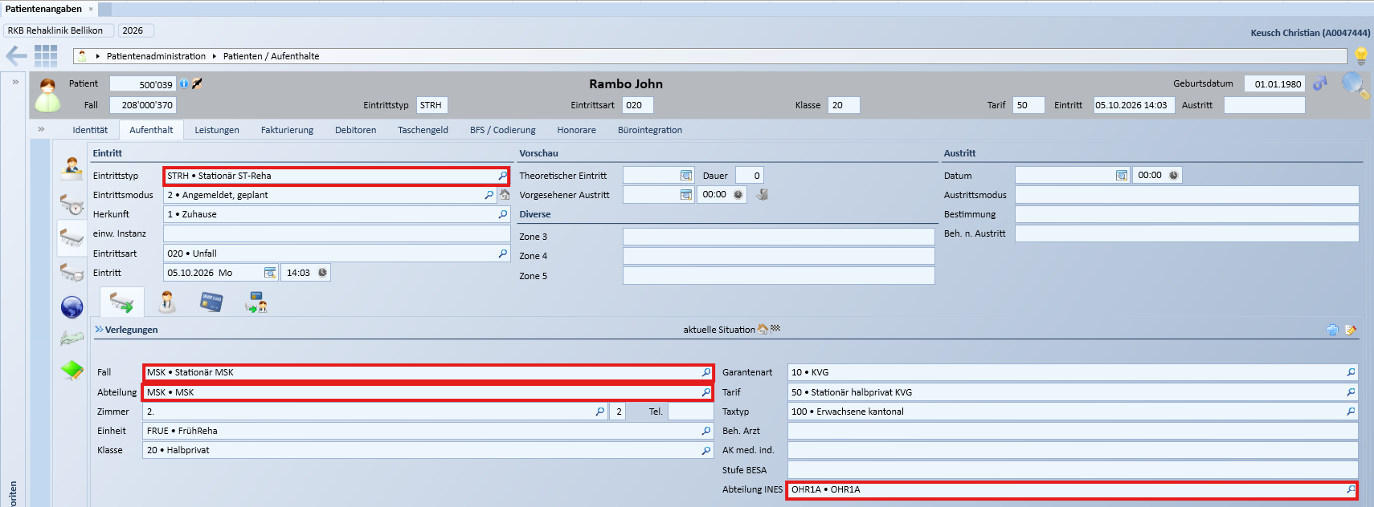

Uebersicht
Systeme | Daten | Technischer Test OK | Fachlicher Test OK | Aktueller Status | Anassung wegen neuen SAP OE notwendig | Todos
Diacos | Patfall | x |  | Technischer Test OK (das einzige was nicht nach Diacos übernommen wird, obwohl es offenbar korrekt aus Orchestra gesendet wird ist der Fallstatus stationär/ambulant. In Diacos wird immer stationär angezeigt. | Nein
Polypoint | Patfall | x | x |  | Ja | test
TCPos | Patfall | x |  |  | Nein
Ines | Patfall |  |  | Auf Paolo warten | Ja
IBI-care | Patfall |  |  |  | Ja
RehaTIS | Patfall | x |  |  | Ja
Interflex | Patfall | x | (x) | Interflex prüft bei ambulanten Fällen, ob die Abteilung in Interflex hinterlegt ist | Nein
CDMS Patfall | Patfall |  |  | Zugriff auf CDMS-Filesystem nun gegeben | Nein
OrgaCard | Patfall |  |  |  | Nein
DGLab | Patfall |  |  | Erst testbar, wenn Ines Patfall funktioniert | Nein
EKG | Patfall |  |  |  | Nein
Check&Act TCG | Patfall |  |  |  | Nein
ID-Diacos-Absprung

Interflex
URL Prod | IF 6040
Bei stationären wie auch ambulanten Patienten wird in der Regel immer der Besucher (Stammdaten des Patienten), sowie auch der Besuch (mit Gültigkeitsdauer, Zimmer, Bett, Zutrittsrechten etc.) angelegt
Allerdings gibt es in Interflex eine Logik, dass bei ambulanten Fällen der Besuch nur angelegt wird, wenn die Abteilung in Interflex unter ambulante Fälle erfasst ist
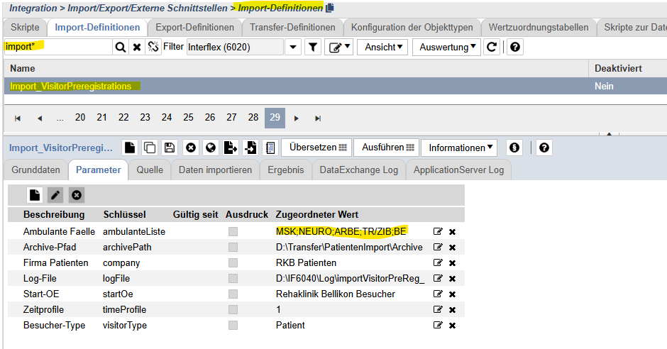

CDMS
URL Prod | RKB i-engine
URL Test | von CDMS Server starten
Ablage Testsystem | \\rehabellikon.ch\dfs\CDMS_TEST_TRANSFER

IBIcare
URL Test | IBI-care - Reha Bellikon TEST

